1GD-FR-0020
 |  |  |  |  |  | PROCESO DE GESTIÓN DOCUMENTAL |  |  |  |  |  |  |  |  | POLICÍA NACIONAL
Código:1GD-FR-0020
Fecha: 04/07/2018 |  |  |  |  |  | DIAGNÓSTICO INTEGRAL PARA LOS ARCHIVOS DE LA POLICÍA NACIONAL
Versión: 0

CIUDAD: Cúcuta |  |  |  |  |  |  |  |  | FECHA ELABORACIÓN DEL DIAGNÓSTICO |  |  |  |  |  |  | 9 |  | 9 |  |  | 2021
RESPONSABLE DEL DILIGENCIAMIENTO: ILMER TORRES QUIROGA
A. IDENTIFICACIÓN
CÓDIGO Y NOMBRE DE LA UNIDAD: 3865 DEPARTAMENTO DE POLICIA NORTE DE SANTANDER
FECHA DE CREACIÓN DE LA UNIDAD: 1960 |  |  |  |  |  |  |  |  | ACTO ADMINISTRATIVO DE CREACIÓN DE LA UNIDAD: Decreto 2865 del 16 de Diciembre de 1960.
DIRECCIÓN DE LA UNIDAD: CALLE 22N N° 2-03 URBANIZACION TASAJERO |  |  |  |  |  |  |  |  | ACTO ADMINISTRATIVO VIGENTE DE LA UNIDAD: Resoluciòn 07 del 24/01/2011
CORREO ELECTRÓNICO DE LA UNIDAD: denor.coman@policia.gov.co |  |  |  |  |  |  |  |  | TELÉFONO: 5871334-5871692 |  |  |  |  |  |  |  | IP: 2009
A.1 DIRECTOR, COMANDANTE O JEFE DE LA UNIDAD:
NOMBRE: |  | CARLOS ALBERTO MARTINEZ RODRIGUEZ
GRADO: |  | CORONEL
CARGO: |  | COMANDANTE DE DEPARTAMENTO
TIEMPO EN EL CARGO: |  |  | 07 MESES, 27 DIAS
A.2 ADMINISTRACIÓN DEL ARCHIVO
Jefe Grupo de Gestión Documental
NOMBRES Y APELLIDOS: Yerly Alejandro Montañez Pinzon |  |  |  |  |  |  |  |  | CAPACITACIÓN O CURSOS EN GESTIÓN DOCUMENTAL Y ARCHIVÍSTICA
GRADO: Intendente Jefe |  |  |  |  |  |  |  |  | 1 | CURSO METODOLOGIA PARA LA ELABORACION DE INVENTARIOS Y TRANSFERENCIAS DOCUMENTALES
CARGO: Jefe Grupo de Gestión Documental Departamento de Policia Norte de Santander |  |  |  |  |  |  |  |  | 2 | CURSO FUNDAMENTOS BASICOS EN GESTION DOCUMENTAL
TIEMPO EN EL PROCESO DE GESTIÓN DOCUMENTAL 05 AÑOS, 05 MESES, 17 DIAS |  |  |  |  |  |  |  |  | 3 | CURSO EN LEGISLACION LABORAL
TIEMPO EN LA INSTITUCIÓN 29 AÑOS, 09 MESES , 06 DIAS. |  |  |  |  |  |  |  |  | 4
CORREO INSTITUCIONAL yerly.montanez@correo.policia.gov.co |  |  |  |  |  |  |  |  | 5
No. CELULAR |  |  |  |  |  |  |  |  | 6
No IP DE LA OFICINA Y/O GRUPO 2039 |  |  |  |  |  |  |  |  | 7
CONDICIÓN MÉDICO LABORAL No apto con reubicacion laboral |  |  |  |  |  |  |  |  | 8
Funciones del Jefe Grupo de Gestión Documental
1 | Supervisar el trámite en las ventanillas únicas de la documentación oficial a través de mecanismos para que se garantice el manejo expedito y controlado de la correspondencia.
2 | Verificar el cumplimiento a los lineamientos del proceso de gestión documental, respecto al control de registros para que se ejecuten las directrices y regulaciones de los entes competentes.
3 | Supervisar la ejecución del procedimiento archivo central con el fin de garantizar la disponibilidad e integridad de los activos de información para la consulta.
4 | Proyectar las modificaciones o actualizaciones de las tablas de retención documental cuando se requiera, para el trámite respectivo ante el comité de archivo de la unidad.
5 | Brindar la información que corresponda de acuerdo a la naturaleza del cargo, a quien la requiera, siguiendo los lineamientos de la normativa establecida.
6 | Implementar el sistema de gestión integral de acuerdo con los lineamientos institucionales, efectuando mejora continua en los procesos que lo requieran.
7 | Realizar las actividades establecidas en la gestión documental, aplicando la normativa vigente.
Responsable Archivo Central
NOMBRES Y APELLIDOS: VICTOR ALFONSO FUENTES PEREZ |  |  |  |  |  |  |  |  | CAPACITACIÓN O CURSOS EN GESTIÓN DOCUMENTAL Y ARCHIVÍSTICA
GRADO: Patrullero |  |  |  |  |  |  |  |  | 1 | CURSO ADMINISTRACION DOCUMENTAL EN EL ENTORNO LABORAL
CARGO: Responsable de Archivo |  |  |  |  |  |  |  |  | 2 | CURSO SERVICIO AL CLIENTE PRINCIPIOS BASICOS
TIEMPO EN EL PROCESO DE GESTIÓN DOCUMENTAL: |  |  |  |  |  |  |  |  | 3 | CURSO ESPECIAL EN INDUCCION A LOS SISTEMAS DE GESTION AMBIENTAL
TIEMPO EN LA INSTITUCIÓN: |  |  |  |  |  |  |  |  | 4 | CURSO ESPECIAL EN ORGANIZACIÓN DE ARCHIVOS DE GESTIÓN
CORREO INSTITUCIONAL: victor.fuentes66660@correo.policia.gov.co |  |  |  |  |  |  |  |  | 5 | CURSO ESPECIAL EN FUNDAMENTACION EN SISTEMAS DE GESTION AMBIENTAL BAJO LA NORMA NTC ISO 14001:2004
No. CELULAR: |  |  |  |  |  |  |  |  | 6
No IP DE LA OFICINA Y/O GRUPO 2039 |  |  |  |  |  |  |  |  | 7
CONDICIÓN MÉDICO LABORAL: No apto con reubicacion laboral |  |  |  |  |  |  |  |  | 8
Funciones del Responsable Archivo Central
1 | Ejecutar los lineamientos establecidos para la revisión y organización de las transferencias documentales que son recibidas para garantizar la disponibilidad de la información cuando sea solicitada
2 | Realizar el monitoreo de las condiciones medio ambientales establecidas para la conservación de la documentación en sus diferentes formatos para evitar la pérdida de información por contaminación del acervo documental.
3 | Brindar la información que corresponda de acuerdo a la naturaleza del cargo, a quien la requiera, siguiendo los lineamientos de la normativa establecida
4 | Implementar el sistema de gestión integral de acuerdo con los lineamientos institucionales, efectuando mejora continua en los procesos que lo requieran.
5 | Realizar las actividades establecidas en la gestión documental, aplicando la normativa vigente
6 | Realizar las actividades establecidas para la implementación del sistema de gestión ambiental en la Policía Nacional.
7 | Guardar la reserva y confidencialidad de los documentos e información que sea de su conocimiento dentro del cumplimiento de sus funciones.
TALENTO HUMANO
GRADO | APELLIDOS Y NOMBRES |  |  |  | CÉDULA | CARGO ACTUAL | No. De Celular | TIEMPO DE SERVICIO EN LA UNIDAD |  |  | TIEMPO EN EL PROCESO DE GESTIÓN DOCUMENTAL |  |  | NIVEL ACADÉMICO |  |  |  |  | CONDICIÓN MÉDICO LABORAL
 |  |  |  |  |  |  |  | Años | Meses | Días | Años | Meses | Días
IJ | Yerly ALEJANDRO MONTAÑEZ PINZON |  |  |  |  | JEFE GUGED |  | 12 | 7 | 0 | 5 | 5 | 17 | TECNOLOGO |  |  |  |  | NO APTO CON REUBICACION LABORAL
PT | ILMER TORRES QUIROGA |  |  |  |  | AUXILIAR DE ARCHIVO |  |  |  |  |  |  |  | TECNOLOGO EN SISTEMAS |  |  |  |  | NO APTO CON REUBICACION LABORAL
PT | VICTOR ALFONSO FUENTES PEREZ |  |  |  |  | Responsable de Archivo |  |  |  |  |  |  |  | TECNICO EN ARCHIVO |  |  |  |  | NO APTO CON REUBICACION LABORAL
PT | JESUS JHOANY GARCIA GERRERO |  |  |  |  | ESTAFETA |  |  |  |  |  |  |  | BACHILLER ACADEMICO |  |  |  |  | APTO
PT | ANDERSON RIOS FLOREZ |  |  |  |  | AUXILIAR DE ARCHIVO |  |  |  |  |  |  |  | TECNICO EN MANTENIMIENTO DE COMPUTADORES |  |  |  |  | NO APTO CON REUBICACION LABORAL
ADS09 | ZULY ANDREA CASTAÑEDA |  |  |  |  | RADICADORA
A.3 NIVEL Y TIPO DE ARCHIVO
NIVEL DE LA UNIDAD |  |  |  |  | Asesor |  | Control |  | Operativo |  |  |  | Administrativo |  |  |  |  | Docente
 |  |  |  |  |  |  |  |  | X
JURISDICCIÓN |  |  |  |  | Dirección |  |  | Oficina Asesora |  |  | Región |  | Metropolitana |  | Departamento |  |  | Escuela de Policía |  |  |  | Centro de Instrucción
...
B1. DATOS GENERALES Y UBICACIÓN DEL DEPÓSITO DE ARCHIVO
B.5 EQUIPOS Y ENSERES
Accesorio |  |  |  |  |  |  | Cantidad | Accesorio |  |  |  |  | Cantidad | Accesorio |  |  |  |  |  |  | Cantidad
Cuenta con extintores CO2 (cuantos): |  |  |  |  |  |  | 0 | Termohigrómetros |  |  |  |  | 0 | Puestos de Trabajo |  |  |  |  |  |  | 4
Cuenta con extintores Multipropósito(cuantos): |  |  |  |  |  |  | 6 | Equipos de Computo |  |  |  |  | 4 | Teléfonos |  |  |  |  |  |  | 0
Cuenta con extractores de aire (cuantos): |  |  |  |  |  |  | 1 | Escáneres |  |  |  |  | 2 | Unidades de Conservación (Cajas) |  |  |  |  |  |  | 4636
Cuenta con sensores de movimiento: |  |  |  |  |  |  | 5 | Impresoras |  |  |  |  | 1 | Unidades de Conservación (Carpetas) |  |  |  |  |  |  | 25992
Deshumidificadores |  |  |  |  |  |  | 0 | Fotocopiadoras |  |  |  |  | 0 | Equipos de Microfilmación |  |  |  |  |  |  | 0
Otros, cuales?
EVIDENCIA FOTOGRÁFICA
SE DEBERÁ ANEXAR FOTOGRAFÍAS QUE DEN CUANTA DE LAS CONDICIONES TÉCNICAS MÍNIMAS QUE PRESENTA LA ESTRUCTURA DEL ARCHIVO, EQUIPAMIENTO Y MOBILIARIO, ESTANTERÍA, SEÑALÉTICA Y SEGURIDAD, LAS ÁREAS COLINDANTES Y EL ESTADO DE LA INFORMACIÓN ADMINISTRADA POR LA UNIDAD
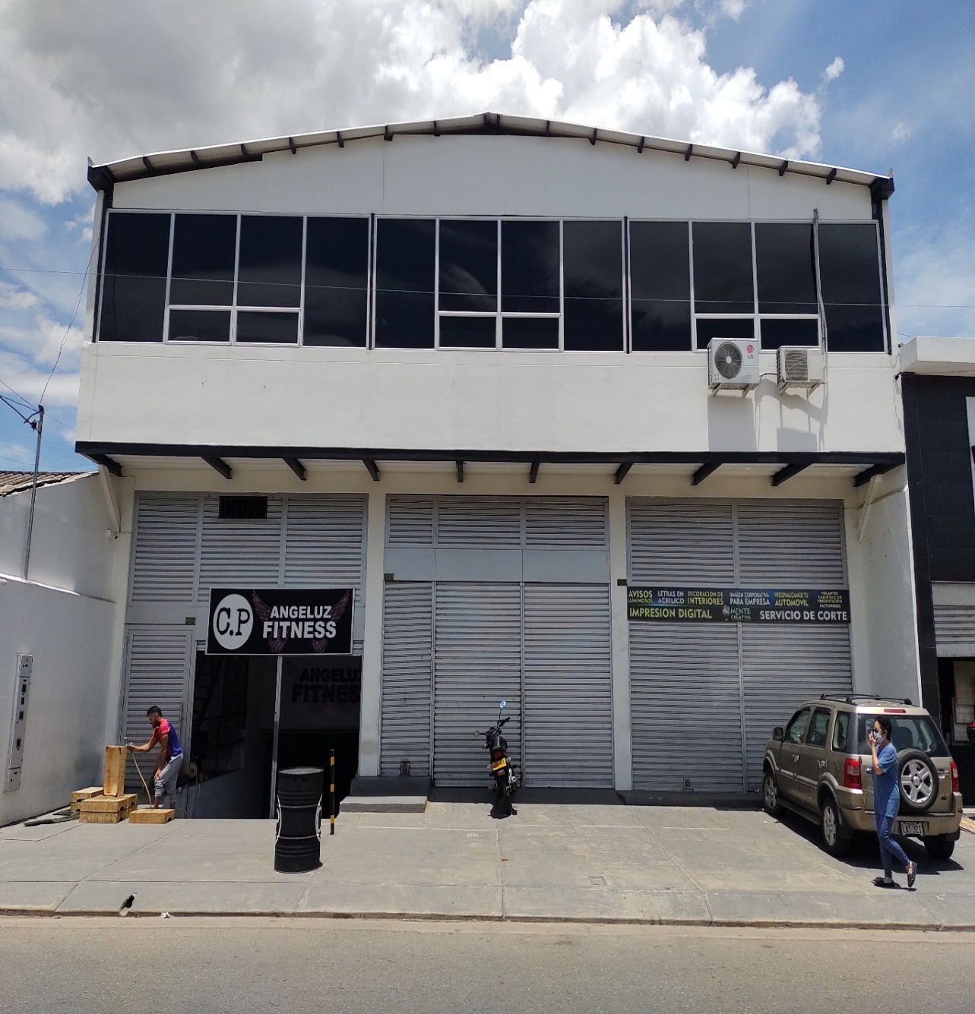
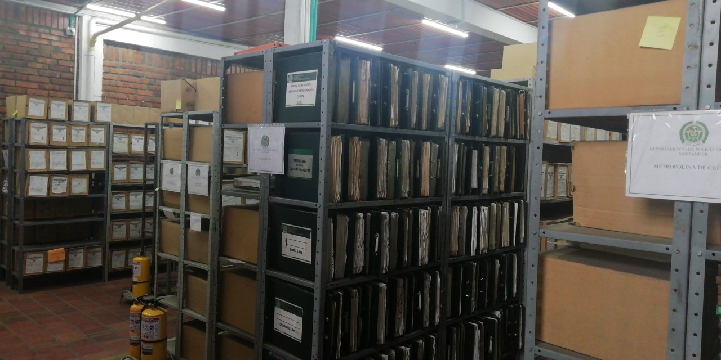
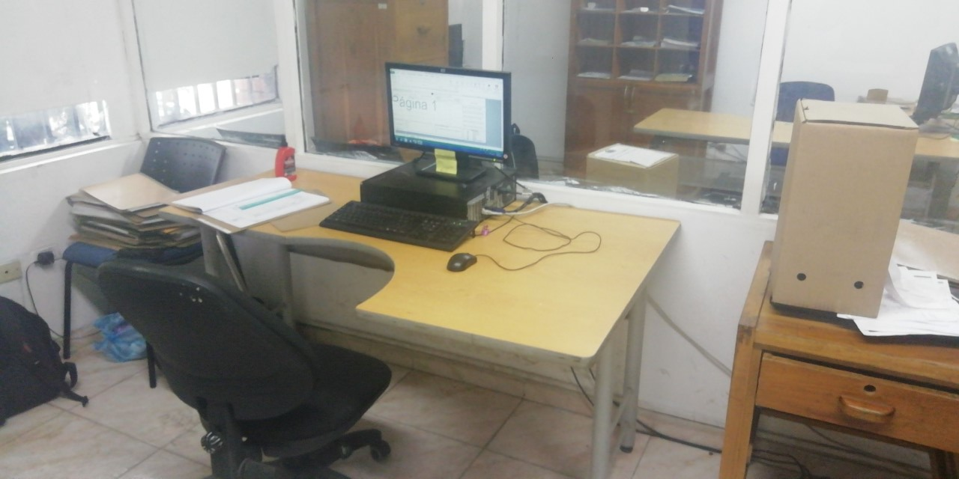
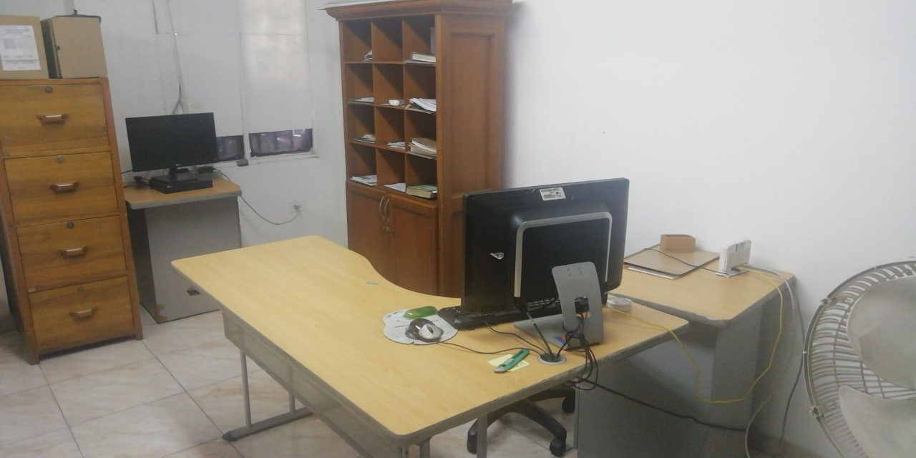
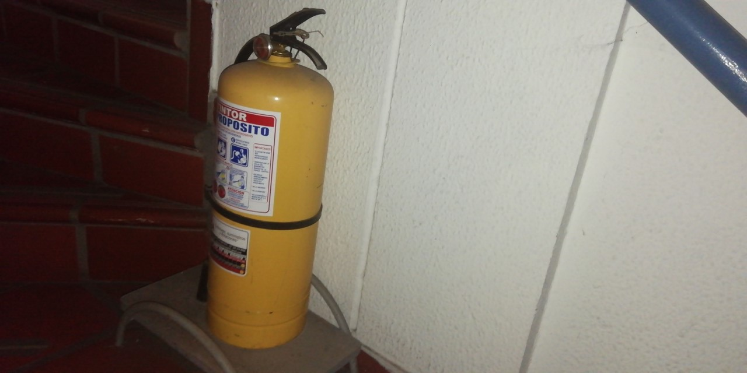

C. CARACTERÍSTICAS DE LA DOCUMENTACIÓN
IDENTIFICACIÓN DEL FONDO ACUMULDADO O DOCUMENTAL
UNIDAD POLICIAL |  |  |  |  |  |  |  |  |  | DEPENDENCIA PRODUCTORA:
ACERVO DOCUMENTAL
Fechas Extremas Acervo Documental |  |  |  |  | Cantidades de Unidades de Conservación Cajas |  | Cantidad Soporte Documental
Fecha Inicial |  |  |  |  |  |  | Archivo de Gestión | Papel (carpetas) | Análogo | Digital | Planos | Libros | Videos | Fotografías |  | Cintas |  | Microfilmes |  | Magnéticos y ópticos |  | Pergaminos
fecha final |  |  |  |  |  |  |  | 10 | NO APLICA | NO APLICA | NO APLICA | NO APLICA | NO APLICA | NO APLICA |  | NO APLICA |  | NO APLICA |  | NO APLICA |  | NO APLICA
Fecha Inicial |  |  |  |  | 4032 |  | Archivo Central | Papel (carpetas) | Análogo | Digital | Planos | Libros | Videos | Fotografías |  | Cintas |  | Microfilmes |  | Magnéticos y ópticos |  | Pergaminos
fecha final |  |  |  |  |  |  |  | 23980 | no aplica | NO APLICA | NO APLICA | 2805 | NO APLICA | NO APLICA |  | NO APLICA |  | NO APLICA |  | NO APLICA |  | NO APLICA
Fecha Inicial |  |  |  |  |  |  | Archivo Intermedio | Papel (carpetas) | Análogo | Digital | Planos | Libros | Videos | Fotografías |  | Cintas |  | Microfilmes |  | Magnéticos y ópticos |  | Pergaminos
...
EVIDENCIA FOTOGRÁFICA
SE DEBERÁ ANEXAR FOTOGRAFÍAS QUE DEN CUANTA DE LA PÉRDIDA DE INFORMACIÓN SUFRIDA EN LA UNIDAD
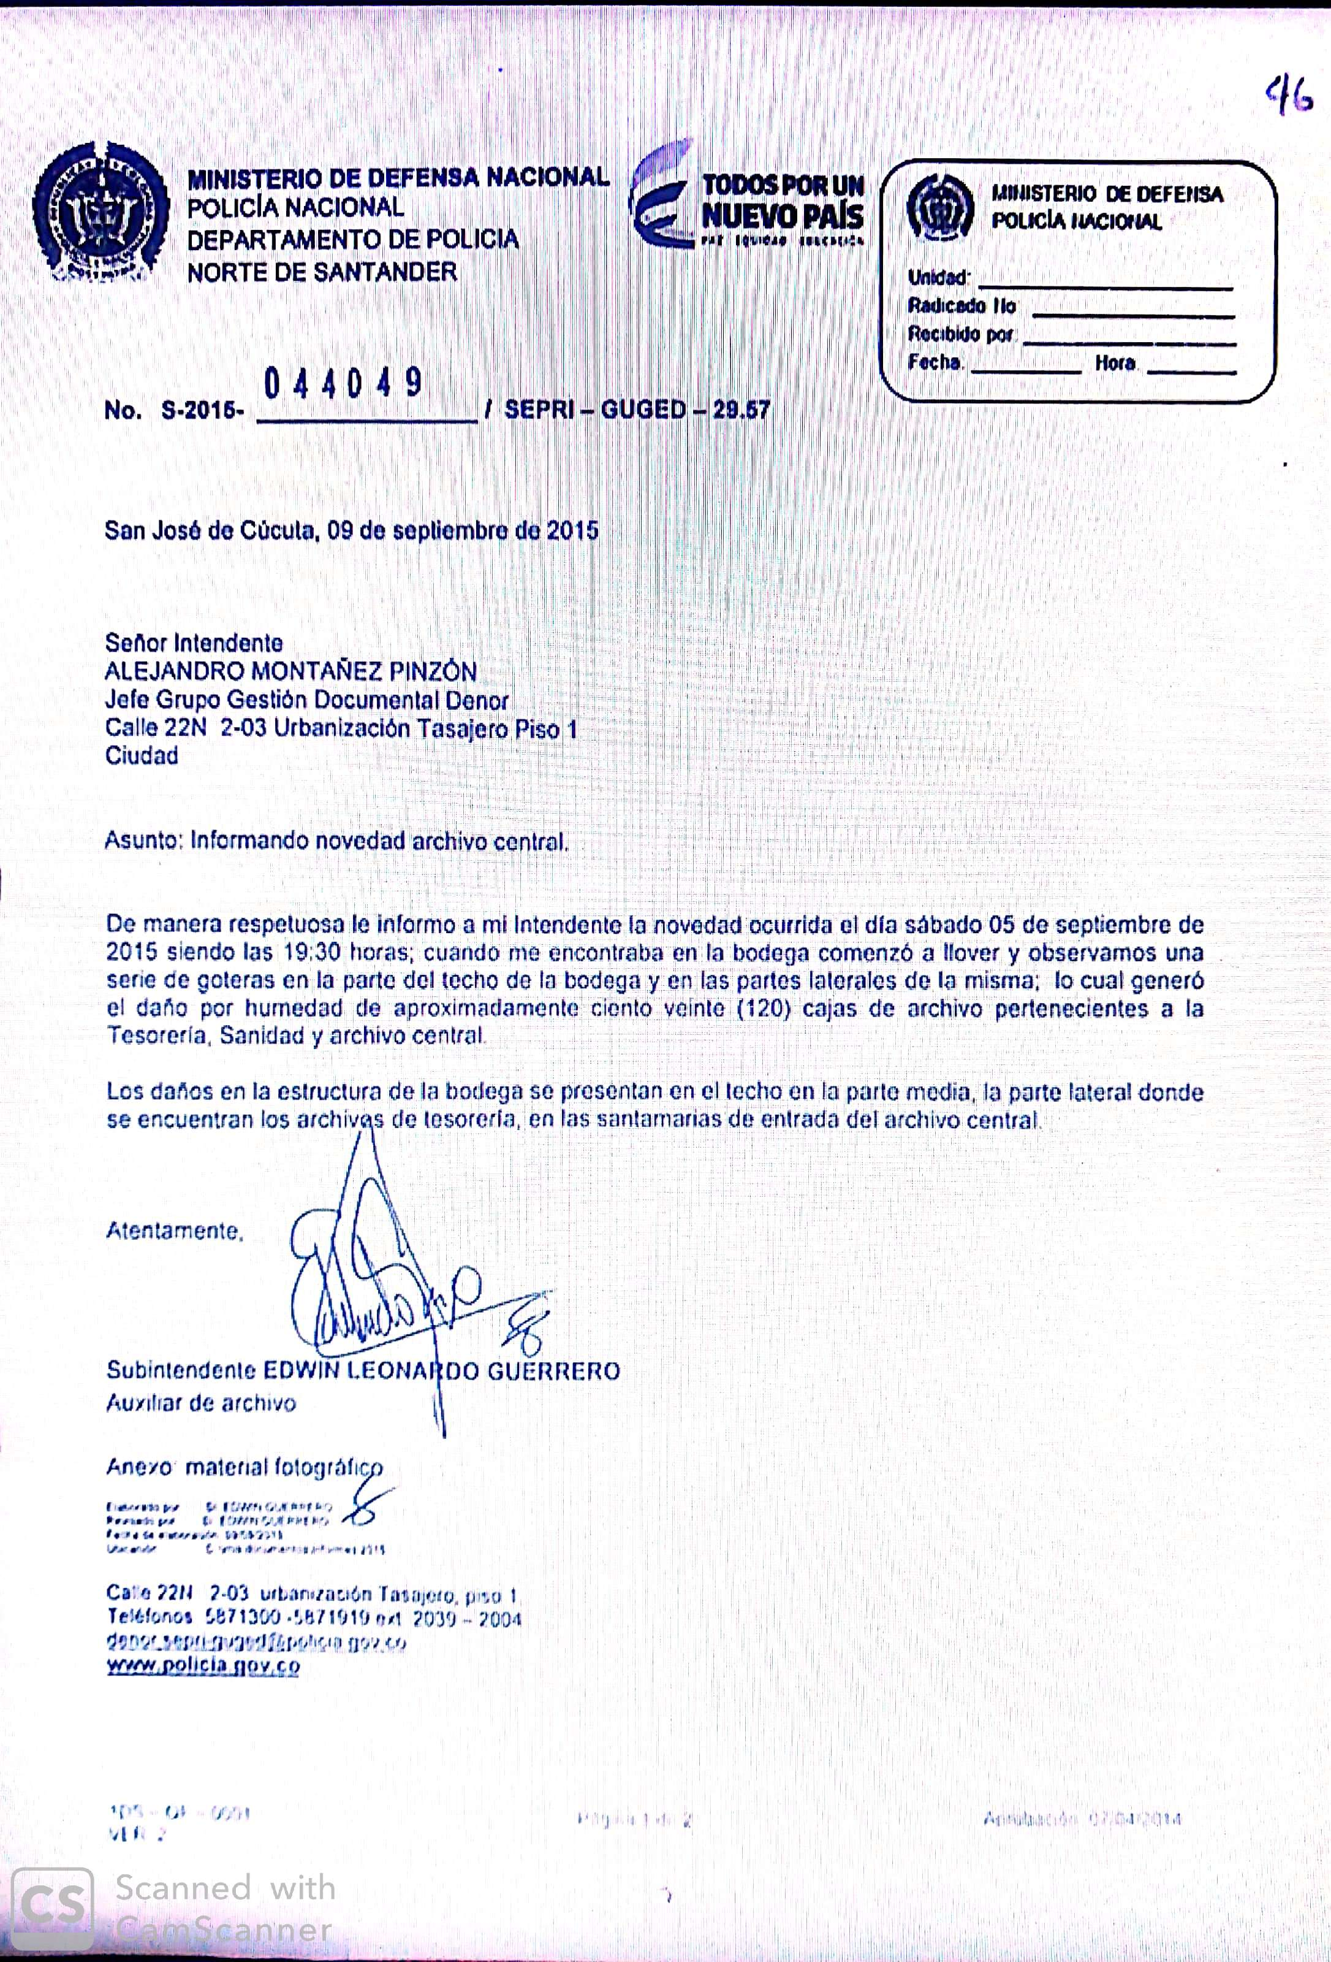

D. SISTEMA INTEGRADO DE CONSERVACIÓN-SIC
PLAN DE CONSERVACIÓN PREVENTIVA
Programa |  |  |  |  |  | Clase de Archivo |  |  | Actividad
A. Capacitación y sensibilización del personal |  |  |  |  |  | Archivo Central |  |  | Cursos de gestion Documental y de Archivo

B. Inspección y mantenimiento de sistemas de almacenamiento e instalaciones físicas |  |  |  |  |  | Archivo Central |  |  | Informe de seguimiento a los programas del Sistema Integrado de Conservación en el Grupo Gestión Documental del DENOR.
C. Saneamiento ambiental: desinfección, desratización y desinsectación |  |  |  |  |  | Archivo Central |  |  | Se realizo lavaton general a las instalaciones del comando DENOR y de paso al archivo Central DENOR
D. Monitoreo y control de condiciones ambientales |  |  |  |  |  | Archivo Central |  |  | Se socializo política cero papel
E. Almacenamiento y re-almacenamiento |  |  |  |  |  | Archivo Central |  |  | plan de trabajo de mejoramiento archivistico, normatividad y procedimientos asociados al procesos de gestión documental
F. Prevención de emergencias y atención de desastres. |  |  |  |  |  | Archivo Central |  |  | solicitud levantar matriz de peligros bodega de archivo centra DENOR.
PLAN DE CONSERVACIÓN PREVENTIVA
Programa |  |  |  |  |  | Clase de Archivo |  |  | Actividad |  |  | Evidencia |  |  | periodicidad
A. Preservación digitla a largo plazo |  |  |  |  |  | Archivo Central |  |  | No aplica |  |  | No aplica |  |  | No aplica
EVIDENCIA FOTOGRÁFICA
SE DEBERÁ ANEXAR FOTOGRAFÍAS QUE DEN CUANTA DE LAS CONDICIONES DE ORGANIZACIÓN, ADMINISTRACIÓN, CUSTODIA Y CONSERVACIÓN DE LOS ACERVOS DOCUMENTALES
Plan de conservación de preventiva
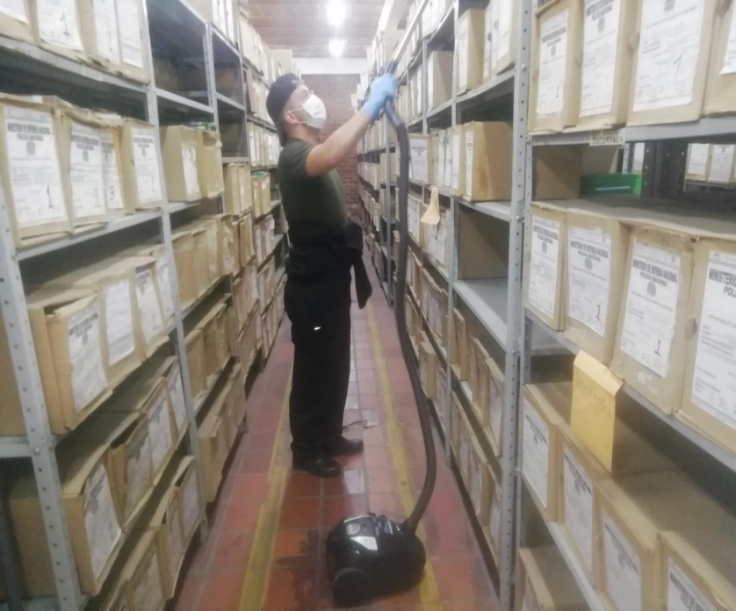
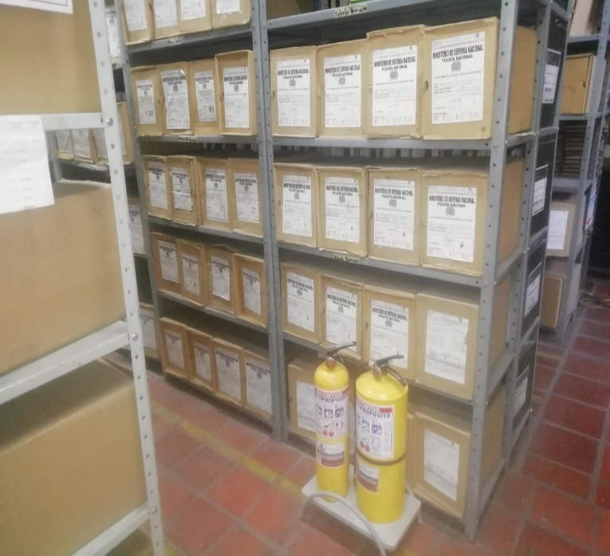
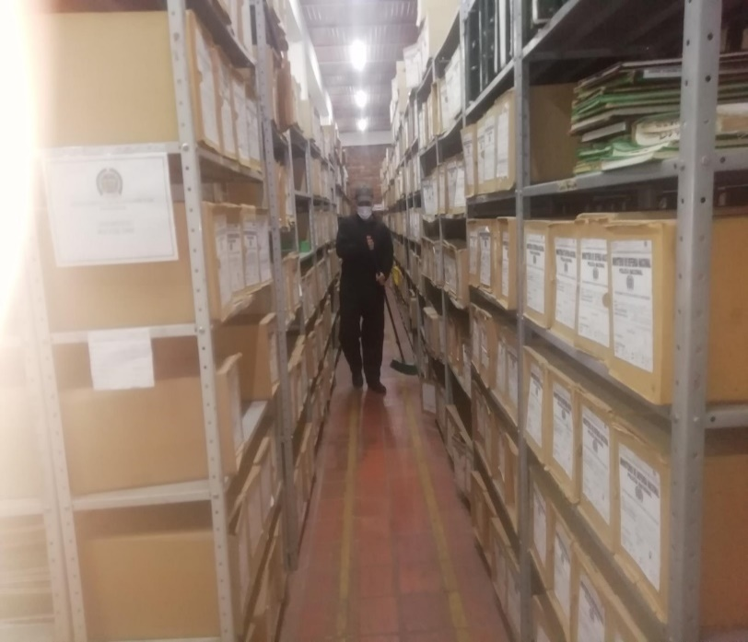
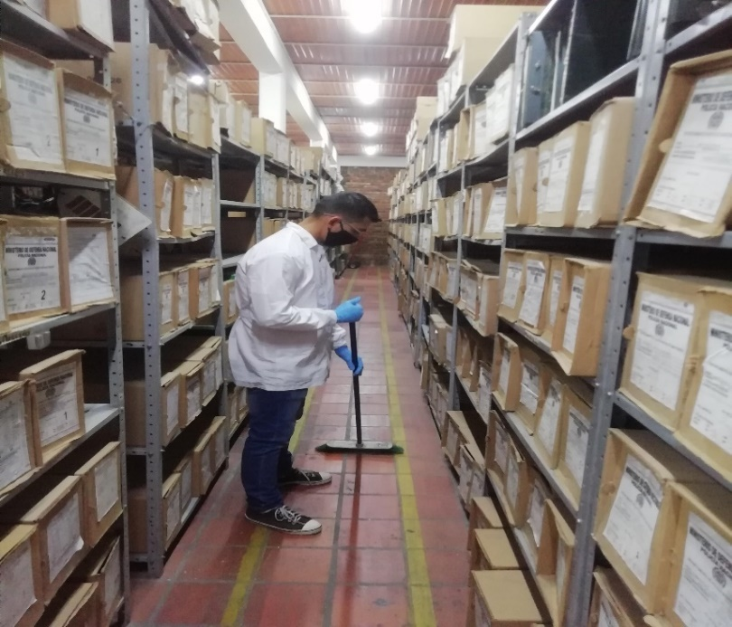

Fecha de Elaboración |  |  | 4 | 6 | 2019 |  | Fecha de Elaboración |  | 4 | 6 | 2019 |  |  |  | VISTO BUENO JEFE DE LA UNIDAD
Diagnostico Elaborado por: |  |  | Patrillero ILMER TORRES QUIROGA |  |  |  | Jefe Grupo de Gestión Documental |  | Intendente Jefe YERLY ALEJANDRO MONTAÑEZ PINZON |  |  |  |  |  | Comandante de Unidad |  | Coronel. CARLOS ALBERTO MARTINEZ RODRIGUEZ
 |  |  | Grado Nombres y Apellidos |  |  |  |  |  | Grado Nombres y Apellidos |  |  |  |  |  |  | Grado Nombres y Apellidos

Firma |  |  |  |  |  |  | Firma |  |  |  |  |  |  |  |  | Firma

